Suite de pruebas
SUITE DE PRUEBAS - BUGGY CARS
Nº | Caso de prueba | Prioridad | Precondiciones | Datos de entrada | Pasos | Resultados esperado | Resultado obtenido | Estado prueba
ÁREA FUNCIONAL: REGISTRO DE USUARIO
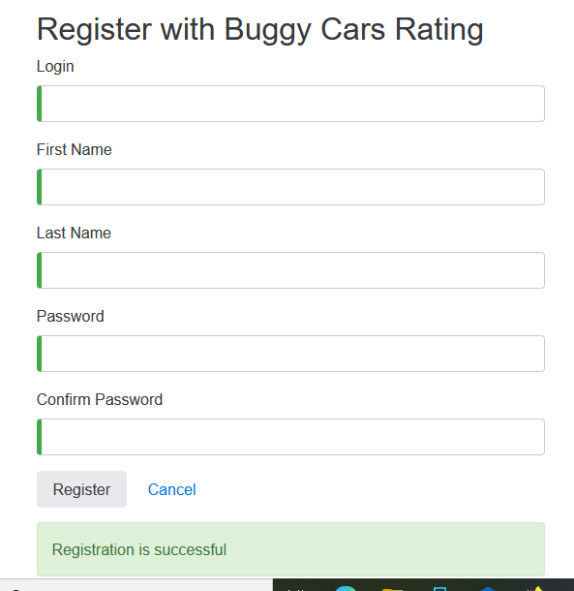
1 | Registrar un nuevo usuario llenando todos los campos de forma correcta (Happy Path) | Alta | 1. Tener instalado un navegador | 1. Login | 1. Abrir la página https://buggy.justtestit.org | El usuario es registrado correctamente |  | OK
 |  |  | 2. Tener conexión a Internet | 2. Nombre | 2. Clic en la opción "Register"
 |  |  |  | 3. Apellido | 3. Introducir los datos de entrada
 |  |  |  | 4. Clave | 4. Clic en el botón "Register"

2 | Registrar un nuevo usuario con campos requeridos en blanco | Alta

